Fletes
TC | 202
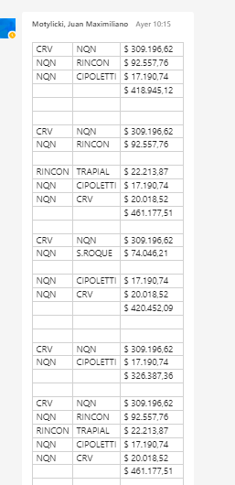
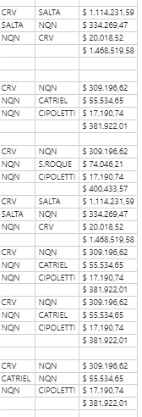
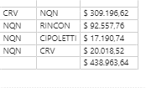
Zona | Valor [kARS] | Valor [USD/litro]
Mgue |  | 0.300
LJ |  | 0.250
NQN-RDLS | 422 | 0.095
Neuquén - Trapial | 352 | 0.079
NQN-CAT | 384 | 0.086
NQN | 329 | 0.074
SLA | 1469 | 0.331

YPFPaso Barda | NQN-RDLS
YPFSP-PuB-SCB-VAM-CHO | NQN-CAT
CVANOC | Neuquén - Trapial
CVACON | Neuquén - Trapial
VISTAVarios | NQN
PS-UTEVarios | NQN
TecpetrolSalta | SLA
Tecpetrol - OlacaptoSalta | SLA
REFSASalta | SLA
PluspetrolSalta | SLA
PAESalta | SLA
YPFMgue | Mgue
PCRMgue | Mgue
HattrickMgue | Mgue
SEMgue | Mgue
EMESAMgue | Mgue
Ven OilMgue | Mgue
VistaAguada Federal | NQN
Vista Aguada Federal | NQN
PAENQN | NQN
CAPEXADC | NQN
CAPEX LN | NQN
CAPEXLN | NQN

